Chi tiết địa chất
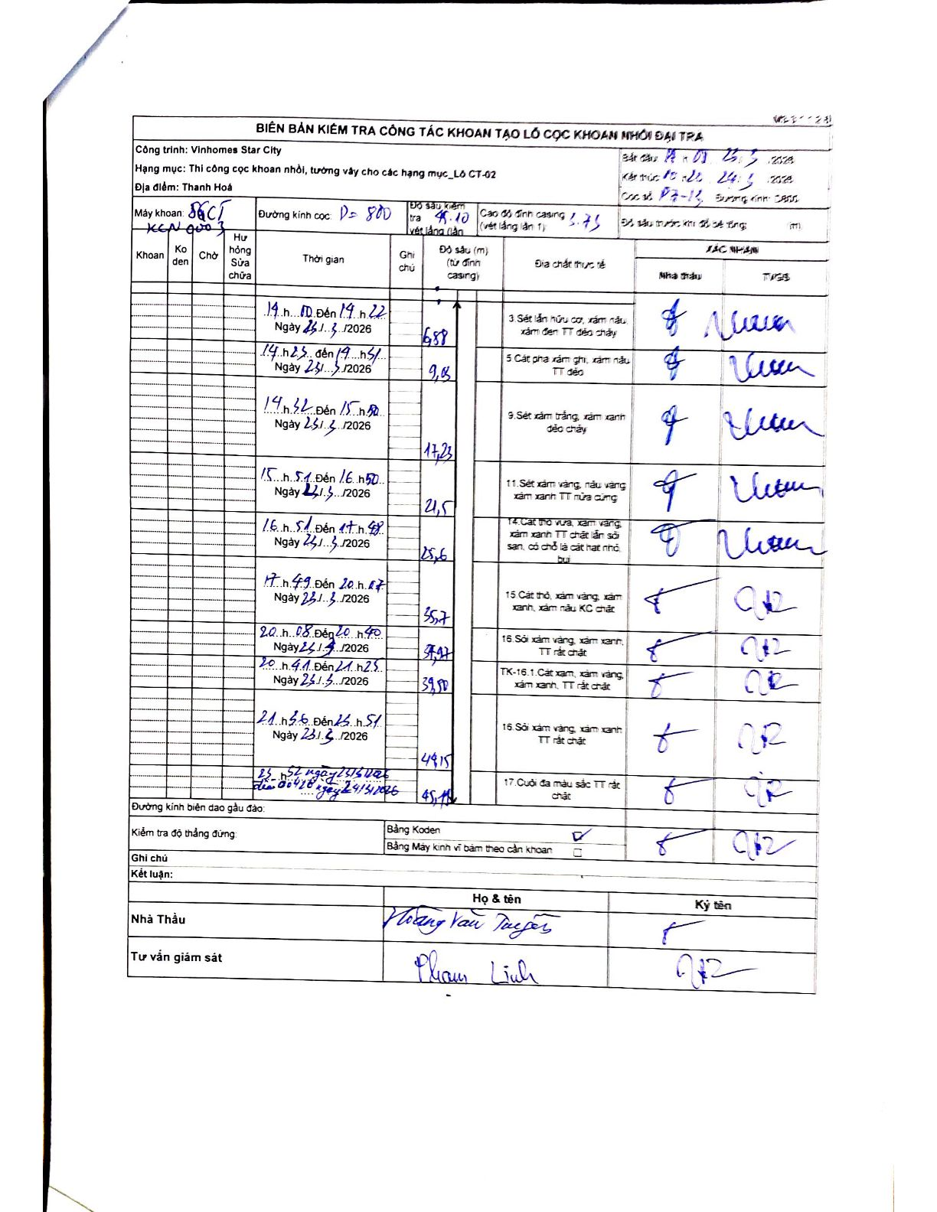
Dự án | Star City Thanh Hóa
Hạng mục | Thi công cọc khoan nhồi, tường vây cho các hạng mục_Lô CT-02
Tên bộ phận | Lô CT-02
Số hiệu cọc | P7-13
Tên Máy khoan | SGCT-KCN0003
Đường kính | D800
Bắt đầu thi công | 14:00 23/03/2024
Kết thúc thi công | 15:22 24/03/2024

Địa chất TT | Đường kính | Mô tả lớp thiết kế | Từ (h) | Đến (h) | Cao độ từ | Cao độ đến | T.Gian (h) | Dài (m) | V (m/h) | Ghi chú
3 | D800 | Sét lẫn hữu cơ, xám nâu, xám đen TT dẻo chảy | 14:00 23/03/2024 | 14:22 23/03/2024 | -1.71 | -6.88 | 0.37 | 5.17 | 14.1
5 | D800 | Cát pha xám ghi, xám nâu TT dẻo | 14:23 23/03/2024 | 14:45 23/03/2024 | -6.88 | -9.15 | 0.37 | 2.27 | 6.19
9 | D800 | Sét xám trắng, xám xanh dẻo chảy | 14:46 23/03/2024 | 15:50 23/03/2024 | -9.15 | -17.23 | 1.07 | 8.08 | 7.58
11 | D800 | Sét xám vàng, nâu vàng xám xanh TT nửa cứng | 15:51 23/03/2024 | 16:50 23/03/2024 | -17.23 | -21.5 | 0.98 | 4.27 | 4.34
14 | D800 | Cát thô vừa, xám vàng, xám xanh TT chặt lẫn sỏi san, có chỗ là cát hạt nhỏ bụi | 16:51 23/03/2024 | 17:58 23/03/2024 | -21.5 | -25.6 | 1.12 | 4.1 | 3.67
15 | D800 | Cát thô, xám vàng, xám xanh, xám nâu KC chặt | 17:59 23/03/2024 | 20:07 23/03/2024 | -25.6 | -35.7 | 2.13 | 10.1 | 4.73
16 | D800 | Sỏi xám vàng, xám xanh, TT rất chặt | 20:08 23/03/2024 | 20:40 23/03/2024 | -35.7 | -37.47 | 0.53 | 1.77 | 3.32
8 | D800 | TK-16.1. Cát xám, xám vàng, xám xanh, TT rất chặt | 20:41 23/03/2024 | 21:25 23/03/2024 | -37.47 | -39.5 | 0.73 | 2.03 | 2.77
16 | D800 | Sỏi xám vàng, xám xanh TT rất chặt | 21:56 23/03/2024 | 23:51 23/03/2024 | -39.5 | -44.15 | 1.92 | 4.65 | 2.43
17 | D800 | Cuội đa màu sắc TT rất chặt | 23:52 23/03/2024 | 06:18 24/03/2024 | -44.15 | -45.18 | 6.43 | 1.03 | 0.16

ẢNH BIÊN BẢN GỐC

